关系图
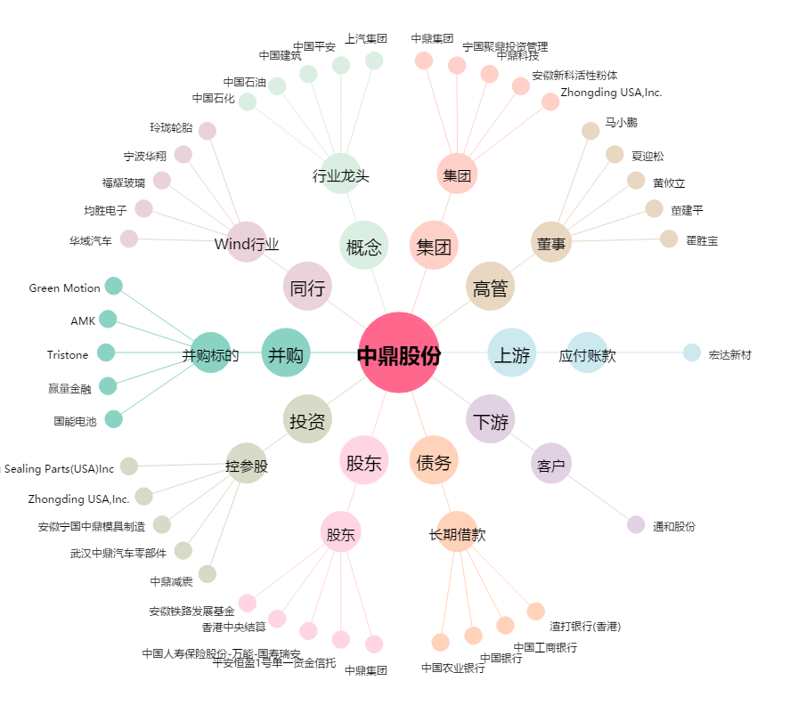
中鼎股份[000887.SZ] - 关系概览图

